界面&功能
界面相关

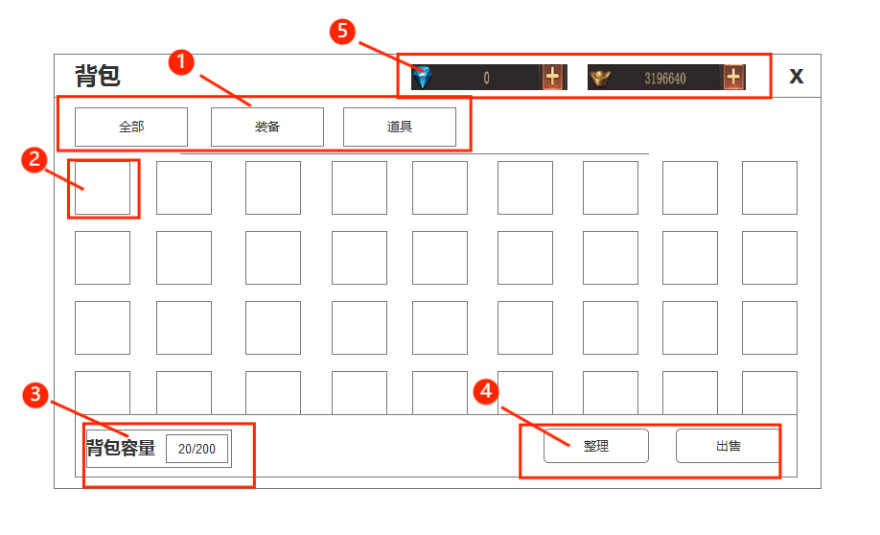
 |  |  |  | 1.页签 |  | 1.页签
 |  |  |  | ▶ | 全部，装备，道具 | ▶ | 全部：显示所有的装备消耗品道具 装备在前其次消耗品材料
 |  |  |  | 2.背包道具信息 |  |  | 装备：点击装备页签内的装备弹出tips附带穿戴，替换按钮，点击穿戴穿上新的装备，点击替换，替换装备。
 |  |  |  | ▶ | 默认底框 |  | 道具：若点击消耗品道具弹出tips需附带使用按钮，使用之后调转界面或直接服用后消失
 |  |  |  | ▶ | 道具iocn，道具品质底 |  | 点击材料道具弹出tips为使用，使用后调转使用该材料的界面。
 |  |  |  | ▶ | 右下角数量 | 2.道具框
 |  |  |  | ▶ | 选中框 | ▶ | 点击道具，装备均显示选中框，并弹出tips
 |  |  |  | 3.背包容量 |  | 3.背包容量
 |  |  |  | ▶ | 背包容量底框 | ▶ | 背包容量默认200格子
 |  |  |  | 4.整理和出售按钮 |  |  | 提示：当背包满时，再次去获得道具时提示，背包已满。
 |  |  |  | 5.货币iocn 数量显示 加号跳转按钮 |  |  | 如果是购买物品，则提示背包已满，购买失败。
 |  |  |  |  |  |  | 如果为捡取失败则提示，背包已满，拾取失败。
 |  |  |  |  |  | 4.操作按钮
 |  |  |  |  |  | ▶ | 出售：点击出售进入出售界面，进入出售界面时检索所有可出售的物品到出售界面

 |  |  |  |  |  | ▶ | 整理：点击整理后整理现有装备及道具，点击后整理按钮进行三秒倒计时，倒计时结束后可进行下次整理

 |  |  |  |  |  | 5.货币栏
 |  |  |  |  |  | ▶ | 显示货币icon数量及加号那妞
 |  |  |  |  |  |  | 点击加号跳转到商城界面
 | 出售界面
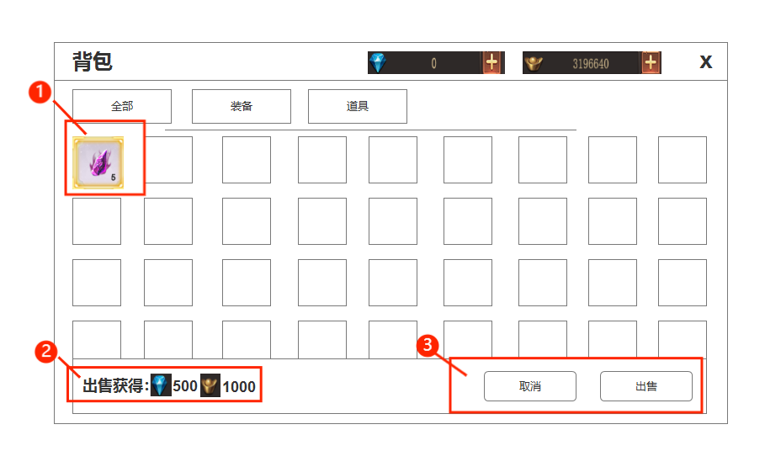
 |  |  | 1.多选框，与非出售界面选中框做不一样的颜色。 |  |  | 出售界面为一个新界面，点击背包界面的出售后，检索3个页签的内所有可出售的物品到该界面。
 |  |  | 2.出售所得道具 |  |  | 1.进入出售界面后，可多选道具，选择道具后，在下方显示出售选中的道具获取的货币。
 |  |  | ▶ | 出售物品所得货币数值 |  | 再次点击道具可取消选择。
 |  |  | ▶ | 货币图标 |  | 2.出售信息
 |  |  |  |  |  | ▶ | 选择道具后，下方出现该道具出售后可获得道具。
 |  |  |  |  |  | ▶ | 当选择一个道具时下方左侧出现售卖该道具所获得的货币。
 |  |  |  |  |  | ▶ | 出售获得多个道具时，向后显示更多道具以及获得数量信息
 |  |  |  |  |  | 3.操作按钮
 |  |  |  |  |  | ▶ | 点击取消按钮退出出售界面，并回到进入之前的界面
 |  |  |  |  |  | ▶ | 退出出售界面后，被选择的道具，返回原装，取消选中框
 |  |  |  |  |  | ▶ | 未选中任何道具以及装备时，点击出售则提示，请选则道具或装备。

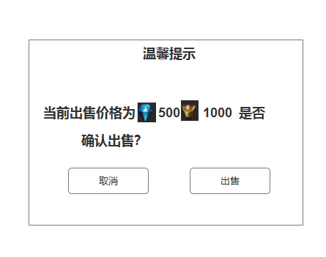
 |  | 提示弹窗 |  |  |  | 提示弹窗
 |  | ▶ | 详情信息 |  |  | ▶ | 点击出售选中按钮后弹出温馨提示弹窗，点击出售即可出售道具，点击取消返回
 |  | ▶ | 出售所得货币，货币图标
 |  | ▶ | 取消以及出售按钮

